Test
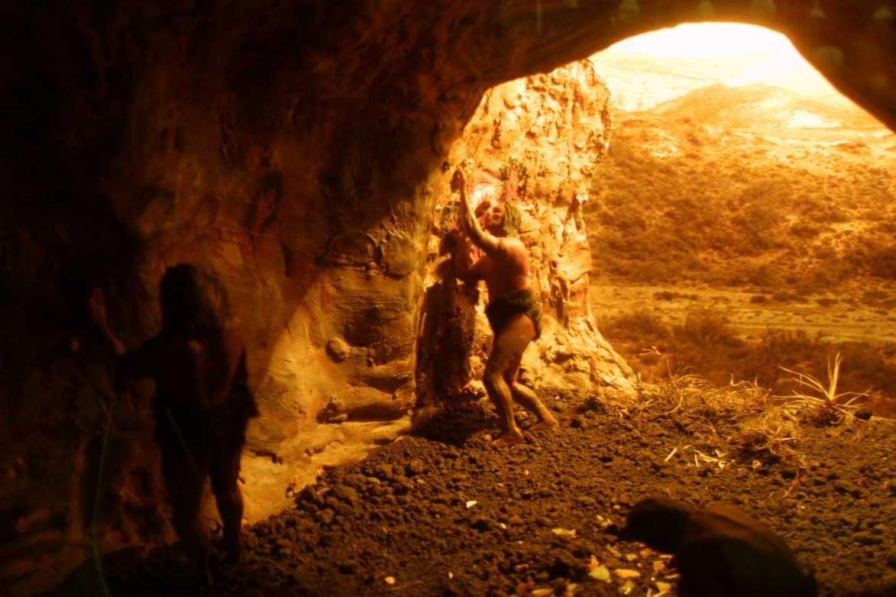
Was für eine Geschichte könnte hinter der Szene stehen? Was sehen Sie auf dem Bild? Bitte antworten Sie ganz spontan und kreuzen im Formular an, wie sehr Sie der Aussage zustimmen. Umso weiter Sie links eintragen, desto weniger sehen Sie das angegebenen Motiv. Wenn Sie weiter rechts eintragen, dann sehen Sie das Motiv klar und deutlich. Bearbeiten Sie bitte jede Zeile und machen Sie darin jeweils nur einmal ein Kreuz.

1 | Ich sehe auf dem Bild … | überhaupt nicht |  |  |  |  |  |  | klar und deutlich
 |  | 1 | 2 | 3 | 4 | 5 | 6 | 7 | 8 | Score
2 | einen Menschen, der raus will | 1 | 2 | 3 | 4 | 5 | 6 | 7 | 8 | 0
4 | einen Menschen, der sich vor Gefahren in der Höhle fürchtet | 1 | 2 | 3 | 4 | 5 | 6 | 7 | 8 | 0
6 | einen Menschen, der sein Heim schön herrichtet | 1 | 2 | 3 | 4 | 5 | 6 | 7 | 8 | 0
7 | einen Menschen, der seine(n) PartnerIn erwartet | 1 | 2 | 3 | 4 | 5 | 6 | 7 | 8 | 0
 |  |  |  |  |  |  |  |  |  | -14.3
 |  |  |  |  |  |  |  |  |  | -14.3
Wie gut konnten Sie sich in die Situation auf dem Bild hineinversetzten?
 | trifft auf mich zu ... | überhaupt nicht |  |  |  |  |  |  | in hohen Maße
 |  | 1 | 2 | 3 | 4 | 5 | 6 | 7 | 8 | Score
9 | Das Bild hat meine Fantasie angeregt | 1 | 2 | 3 | 4 | 5 | 6 | 7 | 8 | 0
10 | Ich konnte mich gut in die Situation einfühlen | 1 | 2 | 3 | 4 | 5 | 6 | 7 | 8 | 0
11 | Die Szene hat mich an eigene Erfahrungen erinnert | 1 | 2 | 3 | 4 | 5 | 6 | 7 | 8 | 0
12 | Mit der Situation kann ich für mich und mein Leben etwas anfangen | 1 | 2 | 3 | 4 | 5 | 6 | 7 | 8 | 0
 |  |  |  |  |  |  |  |  |  | -14.3
 |  |  |  |  |  |  |  |  |  | -14.3
Stellen Sie sich einmal vor, Sie sind selbst in einer Höhle und können sie vorläufig nicht verlassen. Nur eine kleine Öffnung gestattet einen Blick auf die Welt da draußen. Was würden Sie wahrscheinlich tun?
trifft auf mich zu ... |  | auf keinen Fall |  |  |  |  |  |  | sehr wahr-scheinlich
 |  | 1 | 2 | 3 | 4 | 5 | 6 | 7 | 8 | Score
1 | … mich gemütlich einrichten und auf bessere Zeiten warten | 1 | 2 | 3 | 4 | 5 | 6 | 7 | 8 | 0
2 | … starken Drang verspüren, nach draußen zu gelangen | 1 | 2 | 3 | 4 | 5 | 6 | 7 | 8 | 0
3 | … mich fragen, ob es draußen gefährlicher ist als in der Höhle | 1 | 2 | 3 | 4 | 5 | 6 | 7 | 8 | 0
4 | … mich vor wilden Tieren in der Höhle fürchten | 1 | 2 | 3 | 4 | 5 | 6 | 7 | 8 | 0
5 | … mir mit irgendetwas die Zeit vertreiben | 1 | 2 | 3 | 4 | 5 | 6 | 7 | 8 | 0
6 | … mir schöne Situationen vorstellen, die ich erlebt habe | 1 | 2 | 3 | 4 | 5 | 6 | 7 | 8 | 0
7 | … ausmalen, was ich später tun werde | 1 | 2 | 3 | 4 | 5 | 6 | 7 | 8 | 0
8 | … froh sein, drinnen und nicht draußen zu sein | 1 | 2 | 3 | 4 | 5 | 6 | 7 | 8 | 0
9 | … mich beengt fühlen | 1 | 2 | 3 | 4 | 5 | 6 | 7 | 8 | 0
10 | … überlegen, wer Schuld an meiner Lage hat | 1 | 2 | 3 | 4 | 5 | 6 | 7 | 8 | 0
11 | … denken, das kann kein Zufall sein | 1 | 2 | 3 | 4 | 5 | 6 | 7 | 8 | 0
12 | … es als schlechtes Zeichen für die Zukunft werten | 1 | 2 | 3 | 4 | 5 | 6 | 7 | 8 | 0
Stellen sie sich jetzt vor, Sie haben bereits viele Wochen in der Höhle verbracht. Wie würden es Ihnen wahrscheinlich gehen?
trifft auf mich zu ... |  | 1 | 2 | 3 | 4 | 5 | 6 | 7 | 8 | Score
13 | … hätte ich mich mit der Situation gut arrangiert | 1 | 2 | 3 | 4 | 5 | 6 | 7 | 8 | 0
14 | … wäre ich abgestumpft | 1 | 2 | 3 | 4 | 5 | 6 | 7 | 8 | 0
15 | … würde ich mich sehr einsam fühlen | 1 | 2 | 3 | 4 | 5 | 6 | 7 | 8 | 0
16 | … würde ich immer ungeduldiger werden | 1 | 2 | 3 | 4 | 5 | 6 | 7 | 8 | 0
17 | … irgendwann gibt man die Hoffnung auf | 1 | 2 | 3 | 4 | 5 | 6 | 7 | 8 | 0
18 | … hätte ich Angst davor, wieder nach draußen zu kommen | 1 | 2 | 3 | 4 | 5 | 6 | 7 | 8 | 0
19 | … würde ich mich zu Tode langweilen | 1 | 2 | 3 | 4 | 5 | 6 | 7 | 8 | 0

 |  |  |  |  |  |  |  |  |  | -14.3
 |  |  |  |  |  |  |  |  |  | -14.3
 |  |  |  |  |  |  |  |  |  | -14.3
 |  |  |  |  |  |  |  |  |  | -14.3
 |  |  |  |  |  |  |  |  |  | -14.3
 |  |  |  |  |  |  |  |  |  | -14.3

 |  |  |  |  |  |  |  |  |  | -14.3
 |  |  |  |  |  |  |  |  |  | -14.3

Ergebnisse
Höhlenprojektion: Fluchtimpuls | -14.3
Höhlenprojektion: Heimstatt | -14.3

Die Indizes gehen alle von 0-100 und können als Prozentwerte der maximal erreichbaren Punktzahl interpretiert werden.
Beispiel:
Höhlenkompetenz 0-33 bedeutet niedrige Höhlenkompetenz. Man kann sich nur schwer mit der Höhlensituation abfinden und nur wenige kreative Potenziale zum Selbstwachstum entfalten.
Höhlenkompetenz 34-66 entspricht einem mittleren Grad an Höhlenkompetenz. 67-100 bedeutet hohe bis sehr hohe Höhlenkompetenz.
Analog entspricht bei Höhlenpathologie eine Punktzahl von 0-33 einem niedrigen Wert. Fremdvorwürfe und negative Fantasiene kommen nur gelegentlich vor. 34-66 bedeutetet mittlere , 67-100 hohe bis sehr hohe Höhlenpathologie.
Bild-Immersion | -14.3
Bild-Involvement | -14.3

Höhlenakzeptanz | -14.3
Höhlenangst | -14.3
Positive Höhlenfantasie | -14.3
Negative Höhlendeutung | -14.3
Höhlenleid | -14.3
Höhlen-Hospitalisierung | -14.3

Höhlenkompetenz | -14.3
Höhlenpathologie | -14.3

